关系图
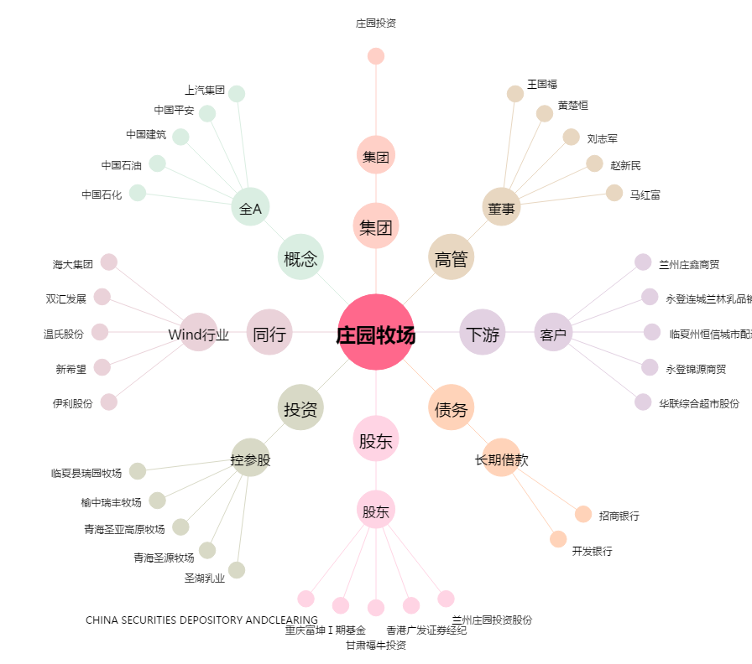
庄园牧场[002910.SZ] - 关系概览图

